data aset IKNB
ASET INDUSTRI KEUANGAN NON BANK

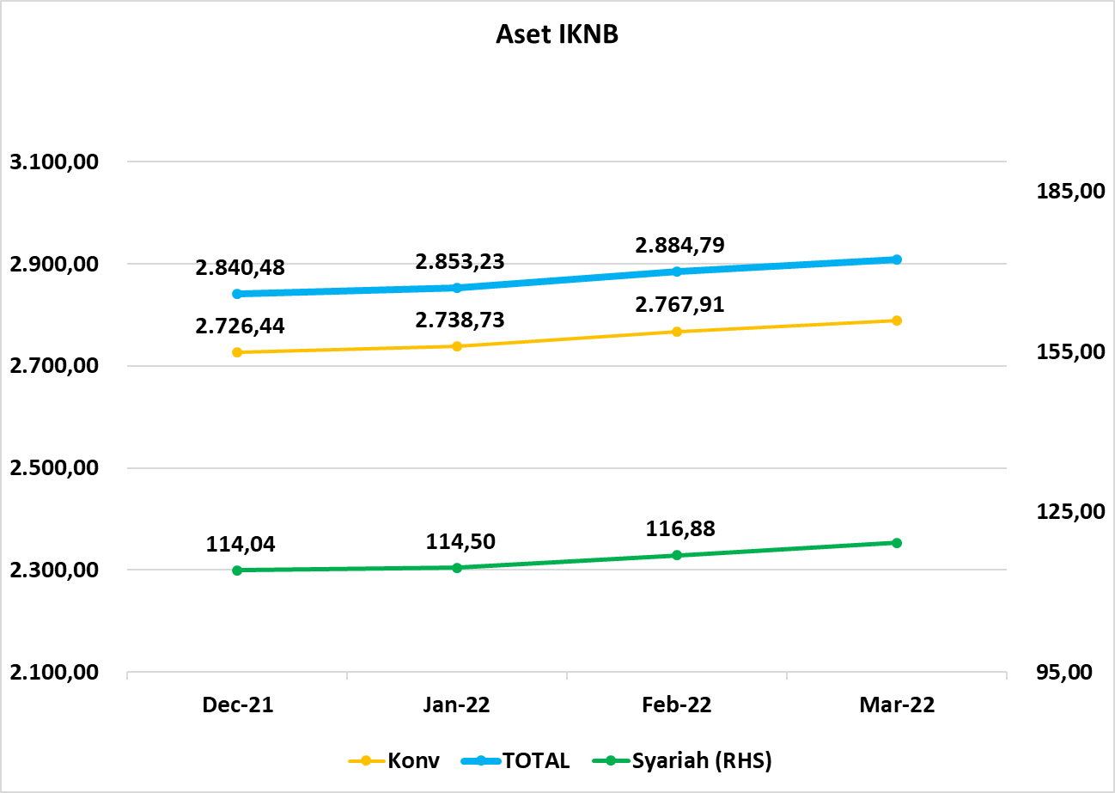
Komponen | Desember 2021 |  | Total | Januari 2022 |  | Total | Februari 2022 |  | Total | Mareti 2022 |  | Total
 | Konvensional | Syariah |  | Konvensional | Syariah |  | Konvensional | Syariah |  | Konvensional | Syariah
Asuransi | 1,590.72 | 43.55 | 1,634.27 | 1,604.08 | 43.82 | 1,647.90 | 1,626.45 | 44.61 | 1,671.06 | 1,637.68 | 45.17 | 1,682.84
Asuransi Jiwa | 589.81 | 34.97 | 624.78 | 586.70 | 35.25 | 621.95 | 588.88 | 35.86 | 624.74 | 591.49 | 36.52 | 628.00
Asuransi Umum | 182.70 | 6.62 | 189.31 | 189.36 | 6.62 | 195.98 | 191.19 | 6.79 | 197.98 | 191.65 | 6.63 | 198.28
Reasuransi | 29.71 | 1.96 | 31.67 | 31.02 | 1.95 | 32.97 | 31.47 | 1.97 | 33.44 | 31.49 | 2.02 | 33.51
Asuransi ASN, TNI/POLRI, Kecelakaan Penumpang Umum dan Lalu Lintas Jalan | 137.06 | - | 137.06 | 136.49 | - | 136.49 | 142.27 | - | 142.27 | 141.98 | - | 141.98
Asuransi Sosial (BPJS) | 651.45 | - | 651.45 | 660.51 | - | 660.51 | 672.63 | - | 672.63 | 681.07 | - | 681.07
Lembaga Pembiayaan | 559.98 | 23.53 | 583.51 | 560.66 | 23.95 | 584.61 | 566.05 | 24.74 | 590.79 | 570.47 | 24.77 | 595.24
Perusahaan Pembiayaan | 416.32 | 16.79 | 433.11 | 416.94 | 17.21 | 434.16 | 421.52 | 17.80 | 439.32 | 425.31 | 18.26 | 443.57
Modal Ventura | 18.00 | 3.27 | 21.27 | 18.10 | 3.25 | 21.35 | 18.55 | 3.45 | 22.00 | 19.31 | 3.78 | 23.09
PP Infrastruktur | 125.67 | 3.46 | 129.13 | 125.62 | 3.49 | 129.10 | 125.98 | 3.49 | 129.47 | 125.85 | 2.73 | 128.59
Dana Pensiun | 327.40 | 2.15 | 329.55 | 326.68 | 2.17 | 328.84 | 330.43 | 2.17 | 332.60 | 332.08 | 2.16 | 334.24
DPPK-PPMP | 172.63 | 0.61 | 173.24 | 172.17 | 0.62 | 172.79 | 174.53 | 0.62 | 175.15 | 175.27 | 0.62 | 175.90
DPPK-PPIP | 40.69 | 0.09 | 40.78 | 40.47 | 0.09 | 40.56 | 41.16 | 0.09 | 41.25 | 41.56 | 0.09 | 41.65
DPLK | 114.08 | 1.45 | 115.53 | 114.04 | 1.46 | 115.50 | 114.74 | 1.46 | 116.20 | 115.24 | 1.45 | 116.69
LKK | 228.74 | 44.17 | 272.92 | 227.78 | 43.93 | 271.71 | 225.32 | 44.70 | 270.02 | 228.61 | 46.39 | 275.00
1. LPEI | 79.62 | 9.47 | 89.10 | 78.74 | 9.39 | 88.13 | 77.75 | 9.58 | 87.33 | 78.04 | 11.04 | 89.08
2. Pergadaian | 58.18 | 8.68 | 66.87 | 58.43 | 8.46 | 66.90 | 59.13 | 8.81 | 67.94 | 60.25 | 9.03 | 69.28
3. Lembaga Penjamin | 32.45 | 4.45 | 36.90 | 32.96 | 4.52 | 37.48 | 33.64 | 4.60 | 38.24 | 34.64 | 4.78 | 39.42
4. PT SMF (Persero) | 31.16 | 2.59 | 33.75 | 30.94 | 2.59 | 33.53 | 28.54 | 2.59 | 31.13 | 27.22 | 2.71 | 29.94
5. PT PNM (Persero) | 24.54 | 18.98 | 43.52 | 23.94 | 18.96 | 42.90 | 23.48 | 19.12 | 42.60 | 25.73 | 18.83 | 44.56
6. PT Danareksa (Persero) | 2.78 | - | 2.78 | 2.76 | - | 2.76 | 2.78 | - | 2.78 | 2.73 | - | 2.73
Jasa Penunjang* | 14.80 | - | 14.80 | 14.80 | - | 14.80 | 14.80 | - | 14.80 | 14.80 | - | 14.80
Pialang Asuransi | 9.56 | - | 9.56 | 9.56 | - | 9.56 | 9.56 | - | 9.56 | 9.56 | - | 9.56
Pialang Reasuransi | 5.24 | - | 5.24 | 5.24 | - | 5.24 | 5.24 | - | 5.24 | 5.24 | - | 5.24
LKM* | 0.82 | 0.57 | 1.38 | 0.82 | 0.57 | 1.38 | 0.82 | 0.57 | 1.38 | 0.82 | 0.57 | 1.38
Fintech | 3.99 | 0.07 | 4.06 | 3.92 | 0.07 | 3.99 | 4.05 | 0.09 | 4.13 | 4.43 | 0.09 | 4.52
TOTAL | 2,726.44 | 114.04 | 2,840.48 | 2,738.73 | 114.50 | 2,853.23 | 2,767.91 | 116.88 | 2,884.79 | 2,788.89 | 119.14 | 2,908.03

Keterangan :

*Terjadi revisi data Aset Jasa Penunjang pada bulan Desember 2021 dengan menggunakan data Semester II 2021 *Data aset LKM menggunakan data Empat bulanan periode Desember 2021.

Pelaku IKNB
JUMLAH PELAKU
INDUSTRI KEUANGAN NON BANK

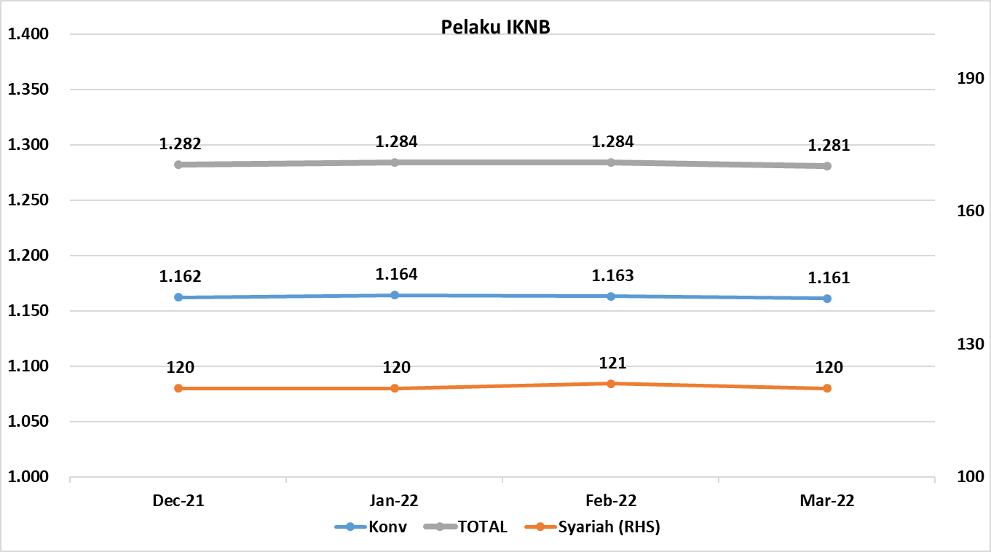
Komponen | Desember 2021 |  | Total | Januari 2022 |  | Total | Februari 2022 |  | Total | Maret 2022 |  | Total
 | Konvensional | Syariah |  | Konvensional | Syariah |  | Konvensional | Syariah |  | Konvensional | Syariah
Asuransi | 135 | 14 | 149 | 136 | 14 | 150 | 136 | 14 | 150 | 136 | 14 | 150
Asuransi Jiwa | 53 | 7 | 60 | 53 | 7 | 60 | 53 | 7 | 60 | 53 | 7 | 60
Asuransi Umum | 71 | 6 | 77 | 71 | 6 | 77 | 71 | 6 | 77 | 71 | 6 | 77
Reasuransi | 6 | 1 | 7 | 7 | 1 | 8 | 7 | 1 | 8 | 7 | 1 | 8
Asuransi ASN, TNI/POLRI, Kecelakaan Penumpang Umum dan Lalu Lintas Jalan | 3 | 0 | 3 | 3 | 0 | 3 | 3 | 0 | 3 | 3 | 0 | 3
Asuransi Sosial (BPJS) | 2 | - | 2 | 2 | - | 2 | 2 | - | 2 | 2 | - | 2
Lembaga Pembiayaan | 214 | 9 | 223 | 212 | 9 | 221 | 212 | 9 | 221 | 210 | 9 | 219
Perusahaan Pembiayaan | 156 | 5 | 161 | 154 | 5 | 159 | 154 | 5 | 159 | 153 | 5 | 158
Modal Ventura | 56 | 4 | 60 | 56 | 4 | 60 | 56 | 4 | 60 | 55 | 4 | 59
PP Infrastruktur | 2 | 0 | 2 | 2 | 0 | 2 | 2 | 0 | 2 | 2 | 0 | 2
Dana Pensiun | 208 | 4 | 212 | 206 | 4 | 210 | 204 | 4 | 208 | 202 | 4 | 206
DPPK-PPMP | 141 | 2 | 143 | 141 | 2 | 143 | 140 | 2 | 142 | 139 | 2 | 141
DPPK-PPIP | 42 | 1 | 43 | 40 | 1 | 41 | 39 | 1 | 40 | 38 | 1 | 39
DPLK | 25 | 1 | 26 | 25 | 1 | 26 | 25 | 1 | 26 | 25 | 1 | 26
LKK | 142 | 4 | 146 | 146 | 4 | 150 | 148 | 5 | 153 | 150 | 5 | 155
1. LPEI | 1 | - | 1 | 1 | - | 1 | 1 | - | 1 | 1 | - | 1
2. Pergadaian | 118 | 2 | 120 | 122 | 2 | 124 | 124 | 3 | 127 | 126 | 3 | 129
Berizin | 93 | 2 | 95 | 99 | 2 | 101 | 101 | 3 | 104 | 103 | 3 | 106
Terdaftar dan sedang memproses izin | 25 | - | 25 | 23 | - | 23 | 23 | - | 23 | 23 | - | 23
3. Lembaga Penjamin | 20 | 2 | 22 | 20 | 2 | 22 | 20 | 2 | 22 | 20 | 2 | 22
4. PT SMF (Persero) | 1 | - | 1 | 1 | - | 1 | 1 | - | 1 | 1 | - | 1
5. PT PNM (Persero) | 1 | - | 1 | 1 | - | 1 | 1 | - | 1 | 1 | - | 1
6. PT Danareksa (Persero) | 1 | - | 1 | 1 | - | 1 | 1 | - | 1 | 1 | - | 1
Jasa Penunjang IKNB | 223 | - | 223 | 223 | - | 223 | 223 | - | 223 | 223 | - | 223
1. Perusahaan Pialang Asuransi | 155 | - | 155 | 155 | - | 155 | 155 | - | 155 | 155 | - | 155
2. Perusahaan Pialang Reasuransi | 41 | - | 41 | 41 | - | 41 | 41 | - | 41 | 41 | - | 41
3. Perusahaan Penilai Kerugian Asuransi | 27 | - | 27 | 27 | - | 27 | 27 | - | 27 | 27 | - | 27
LKM | 144 | 82 | 226 | 145 | 82 | 227 | 145 | 82 | 227 | 145 | 81 | 226
Izin Penuh | 144 | 82 | 226 | 144 | 82 | 226 | 144 | 82 | 226 | 145 | 81 | 226
Izin Bersyarat |  | - | - | 1 | - | 1 | 1 | - | 1 | - | - | -
Fintech | 96 | 7 | 103 | 96 | 7 | 103 | 95 | 7 | 102 | 95 | 7 | 102
Berizin | 96 | 7 | 103 | 96 | 7 | 103 | 95 | 7 | 102 | 95 | 7 | 102
Terdaftar | - | - | - | - | - | - | - | - | - | - | - | -
TOTAL | 1,162 | 120 | 1,282 | 1,164 | 120 | 1,284 | 1,163 | 121 | 1,284 | 1,161 | 120 | 1,281

Keterangan :
*Data Full Fledge Syariah

